ユーザ一覧画面_1
システム名 |  |  | 備蓄品管理システム
章番号 |  |  | 第２章 画面設計
機能名
２．３．６ ユーザ管理

画面名 |  |  | ２．３．６．１ ユーザ一覧

 | 【1】画面定義

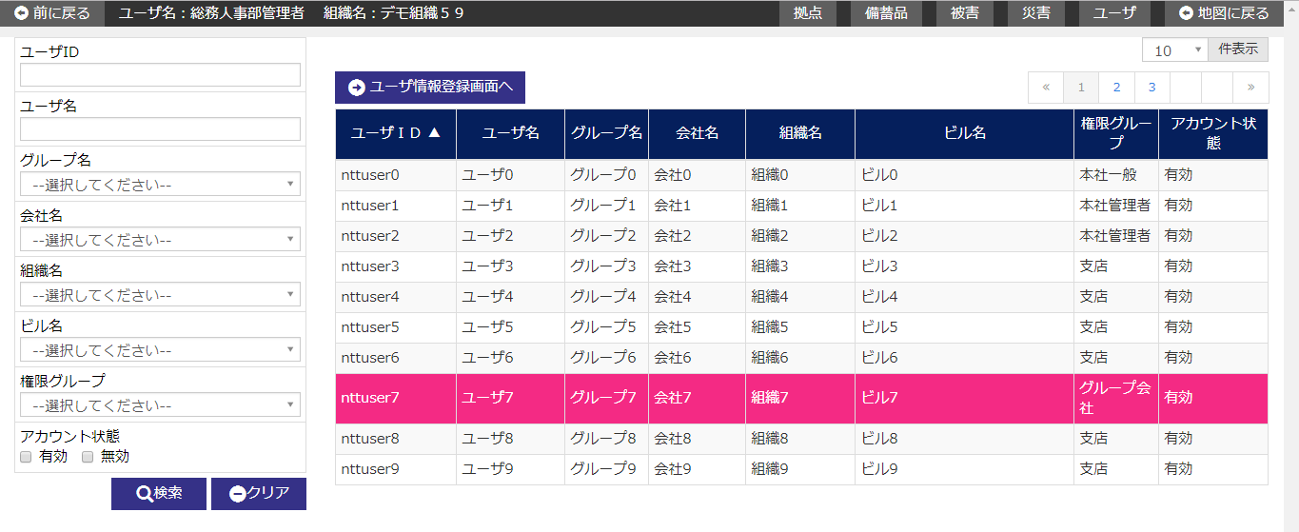

 | № | 説 明
 | 1 | 【検索エリア】
 |  | ・ 検索条件に該当するユーザ情報のみを抽出して、一覧を絞り込み表示する。
 |  | ・ 閉じるボタンで検索エリアを表示/非表示する。
 |  | [検索ボタン]
 |  | ボタン押下で、入力条件に該当するユーザ情報を検索し、結果を一覧エリアに表示する。
 |  | [クリアボタン]
 |  | ボタン押下で、検索エリア内項目を初期表示時の状態に戻す。
 |  | [閉じるボタン]
 |  | ボタン押下で、検索エリアの表示/非表示を行う。

 | 2 | 【ユーザ一覧エリア】
 |  | ・ ユーザ情報を一覧表示する。
 |  | ・ ユーザ一覧は以下のソート項目で並び替えした後に初期表示する。
 |  |  |  | ソート項目 | ソート順
 |  |  |  | グループID | 大きい順

 |  | [ユーザ登録画面へボタン]
 |  | ボタン押下で、ユーザ登録画面へ遷移する。
 |  | [一覧行選択]
 |  | 一覧の行にカーソルを合わせ、行をクリックすると、
 |  | 指定された記録に該当するユーザ詳細画面へ遷移する。

ユーザ登録画面_1
システム名 |  |  | 備蓄品管理システム
章番号 |  |  | 第２章 画面設計
機能名
２．３．６ ユーザ管理

画面名 |  |  | ２．３．６．２ ユーザ登録

 | 【1】画面定義

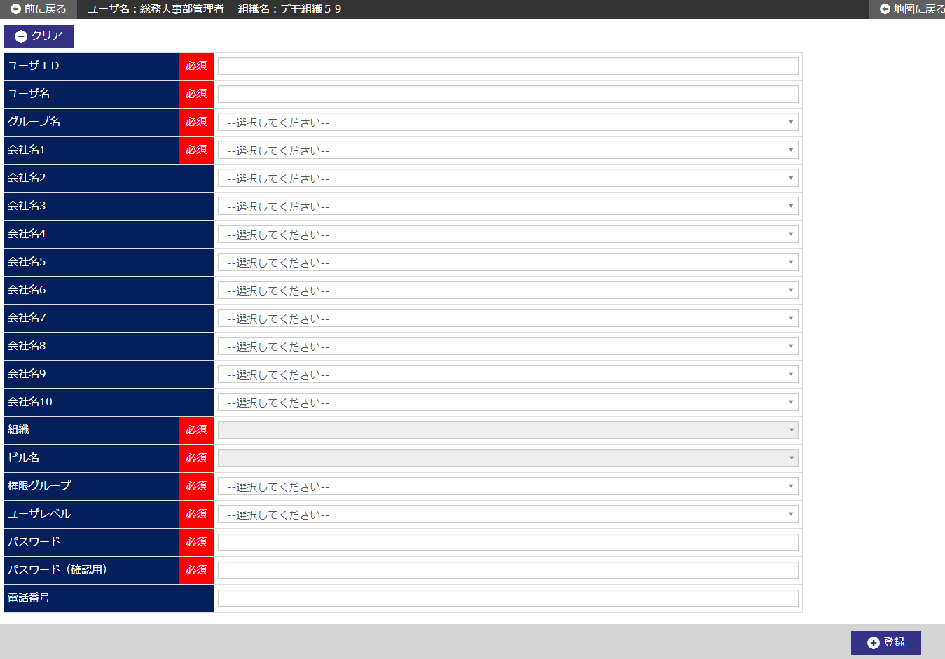

 | № | 説 明
 | 1 | 【ユーザ登録エリア】
 |  | ・ ユーザ情報を新規登録する。

 |  | [登録ボタン]
 |  | ボタン押下で、ユーザ情報を新規登録する。
 |  | ・ 登録確認ダイアログを表示する。
 |  | ・ 新規登録後、ユーザ詳細画面へ遷移する。
 |  | [クリアボタン]
 |  | ボタン押下で、画面内入力項目を初期表示時の状態に戻す。

ユーザ詳細画面_1
システム名 |  |  | 備蓄品管理システム
章番号 |  |  | 第２章 画面設計
機能名
２．３．６ ユーザ管理

画面名 |  |  | ２．３．６．３ ユーザ詳細

 | 【1】画面定義

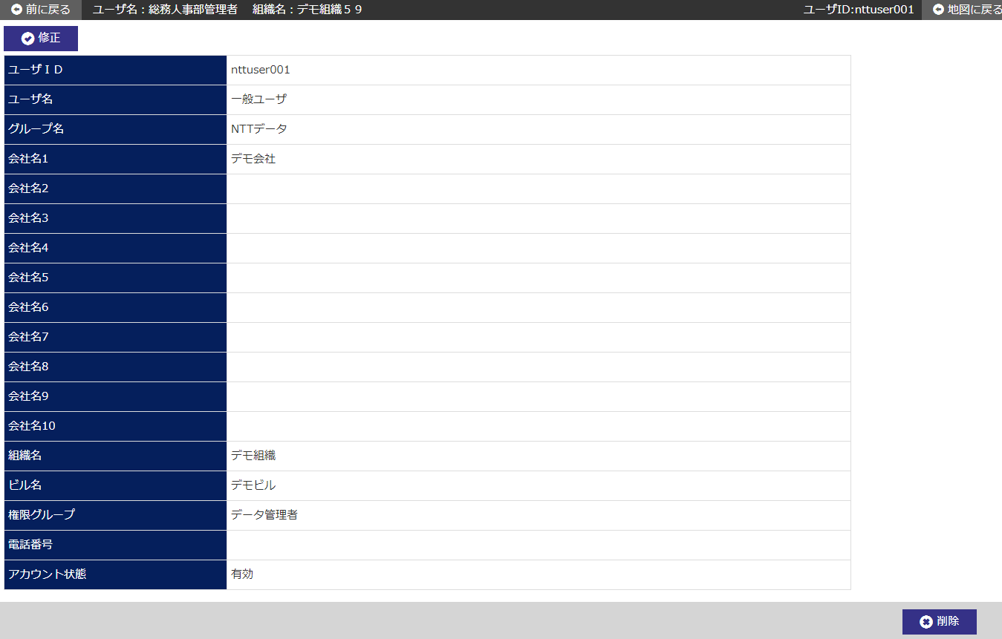

ユーザレベル

 | № | 説 明
 | 1 | 【ユーザ詳細エリア】
 |  | ・ 前画面にて指定されたユーザIDから、ユーザ情報を表示する。

 |  | [修正ボタン]
 |  | ボタン押下で、指定したユーザIDのユーザ修正画面へ遷移する。
 |  | [削除ボタン]
 |  | ボタン押下で、指定したユーザＩＤのユーザ情報を削除する。
 |  | ・ 削除確認ダイアログを表示する。
 |  | ・ 削除完了後、ユーザ一覧画面へ遷移する。

